Plantilla BNPL
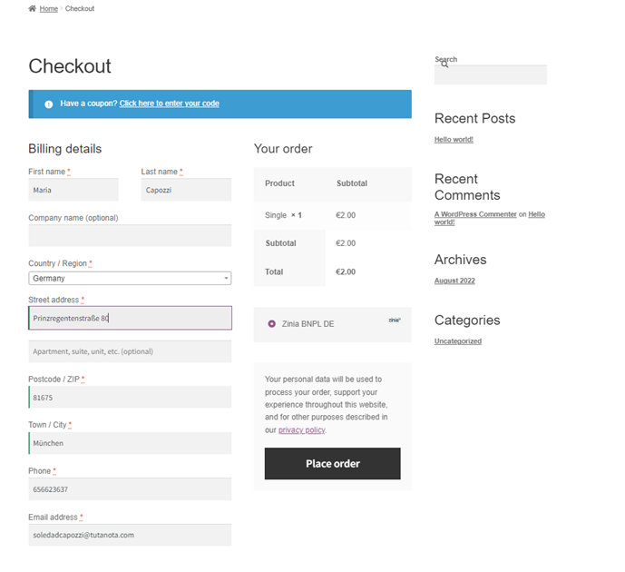
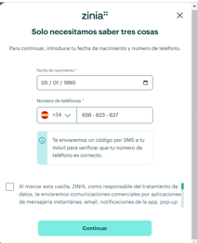
PERSÖNLICHE DATEN
Vorname | Nombre
Nachname | Apellidos
Geburtsdatum | Fecha nacimiento
Geschlecht | Género
Staatsbuergerschaft | Nacionalidad
Sprache | Idioma
Wohnsitz | Residencia
Bildungsniveau | Nivel educativo
Telefonnummer
E-Mail
Straßenname / Hausnummer / Buchstabe / Sonstige
Land
IBAN
I.P
Dispositivos desde los que se loguea
Datos categorizador casos PSD2
Datos ONB Apple
Método de identificación
Grabación llamadas
Conversaciones chat y mails

GDPR CONSENT & CHANNELS | CONSENTIMIENTOS Y CANALES
E-Mail | NO
Website | NO
App | NO
Push | NO
Brief | NO
Telefon | NO

SCHUFA
Informationen zu Finanzprodukten
 | Kredit Betrag: Datum:
 | Girokonto

Score Schufa | F /9485
Aktuelleadresse
 | Land:
 | Ort
 | PLZ
 | Strasse
Personal Data
Geburtsdatum
Geburtsort
Geschlecht
Nachname
Vorname
PERSONENMERKMAL

CRIF
Daten zu Ihrer Adresse | Housetype =/ House confirmed
Payment Experience | No Problem
Score | 488
Personal Data | Name: / Legal Form:

 | Date of birth :
 | First name =
 | Gender =
 | City =
 | Country =
 | House =
 | Street =
 | Zip =

Plantilla LENDING
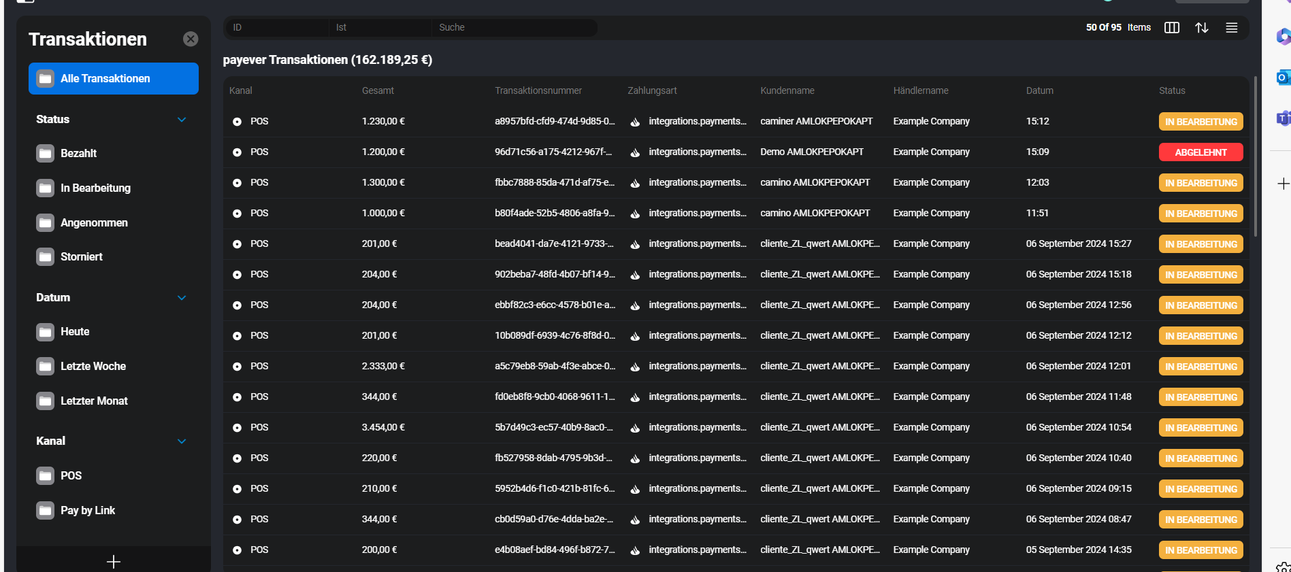
 |  |  | ONLINE:
PERSÖNLICHE DATEN
Teilzahlungs-Einstellungen | Tratamiento (Sr./Sra.)
Nachname | GB First Surname | DP |  | POS:
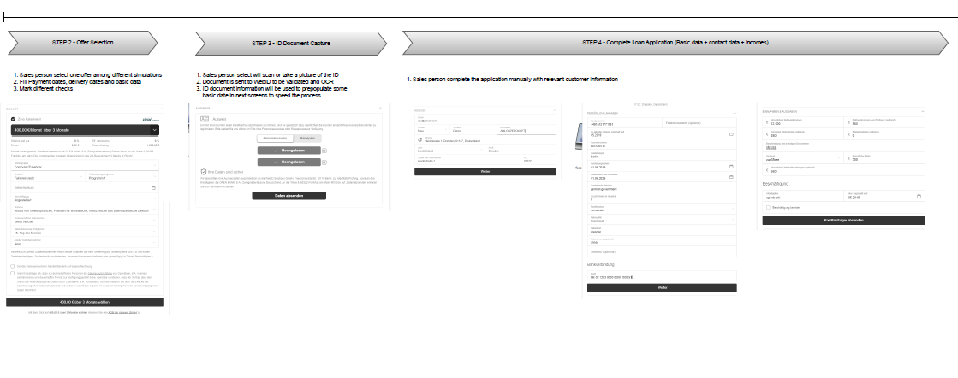
Vorname | GB First Name | DP
Geschlecht | Gender | DP
Familienstand | Marital Status | DP
Staatsbuergerschaft | Nationality | DP
Wohnsitz | Residence | DP
Sprache | Language | DP
Geburtsdatum | Date of Birth | DP
Beruflicher Tätigkeitsbereich | Activity Type | DP
Address, phone and email
Straßenname / Hausnummer / Buchstabe / Sonstige | Street name / House number / Letter / Other | Habitual Address
Provincie | Province | Habitual Address
Postleitzahl | Post Code | Habitual Address
Präfix | Phone Prefix. 1 | Habitual Address
Telefonnummer | Phone Number. 1 | Habitual Address
Email Addresse | Email Address. 1 | Habitual Address
Vorherige Adressen (letzte 3 Jahre) | Direcciones anteriores (3 años)
Vorige Adresse von | Dirección anterior desde
Tax Details
TIN | TIN | Tax Details
ID Doc
Dokumentname | Document name | ID Doc
Amtlicher Ausweis | Legal ID | ID Doc
Name auf dem Ausweis | Name on ID | ID Doc
Ausstellungsdatum | Issue Date | ID Doc
Ausgabebehörde | Issue authority | ID Doc
Ablaufdatum | Expiration Date | ID Doc
Financial Details
Beruf | Employment Status | Financial Details
Art der Arbeit | Job Title. | Financial Details
Name des Arbeitgebers | Employers Name | Financial Details
Nettoeinkommen pro Monat (EUR) | Net Income | Financial Details
Einkommen des Partners | Ingresos de la pareja
Sonstiges Einkommen | Otros ingresos
Mieteinnahmen | Ingresos por alquiler
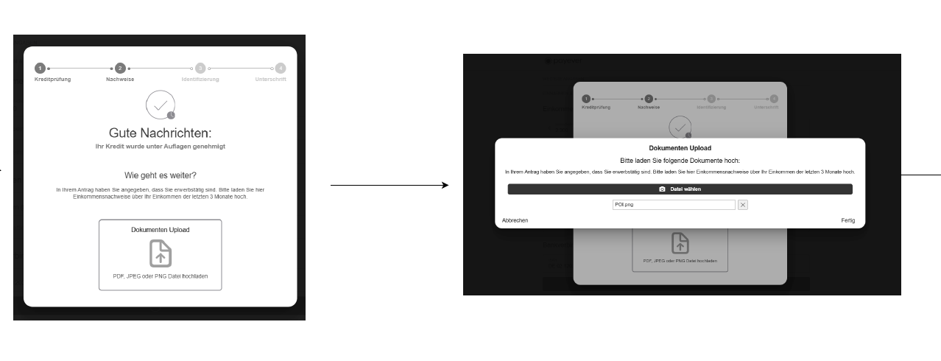
Anzahl Kinder im Haushalt | Children In Household | Financial Details
Kinder für die du finanziell aufkommst | Children With Maintenance | Financial Details
Monatliche Mietkosten | Monthly Rental Expense | Financial Details
Monatliche Ausgaben für Darlehen | Monthly Loan Expense | Financial Details
Monatliche Hypothekenkosten | Monthly Mortagage Expense | Financial Details
Tätig (beim derzeitigen Arbeitgeber seit) | Trabajando empleador actual desde | Financial Details
Beschäftigt befristet | Trabajo temporal
Hier beschafglit | Fecha fin trabajo

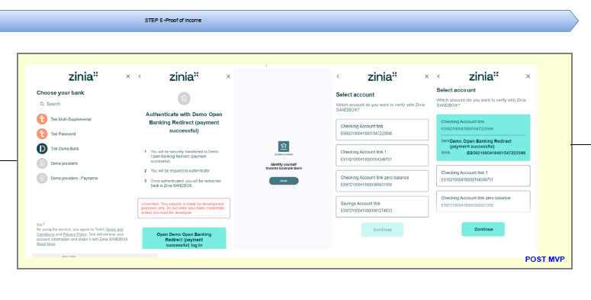
Other Details
Bildungsniveau | Nivel de estudios
IBAN | IBAN
Bitte wählen Sie Ihre monatliche Rückzahlungsmethode | Método de pago mensual
I.P
Dispositivos desde los que se loguea
Datos categorizador casos PSD2
Método de identificación
Tipo de compraventa
Grabación llamadas
Conversaciones chat y mails
Documentación que se solicite al cliente, en caso de ser considerado de Alto riesgo por el departamento de PBC
Certificado de titularidad de cuenta (en la validación del IBAN)

SCHUFA
Informationen zu Finanzprodukten
 | Kredit Betrag: Datum
Score Schufa | F /9485
Aktuelleadresse
 | Land:
 | Ort
 | PLZ
 | Strasse
Personal Data
Geburtsdatum
Geburtsort
Geschlecht
Nachname
Vorname
PERSONENMERKMAL

CRIF
Daten zu Ihrer Adresse | Housetype =/ House confirmed
Payment Experience | No Problem
Score | 488
Personal Data | Name: / Legal Form:

 | Date of birth :,
 | First name =
 | Gender =
 | City =
 | Country =
 | House =
 | Street =
 | Zip =

INFORMACIÓN DEL PRODUCTO (LENDING)
Kreditart | Tipo crédito
Datum der Lieferung | Fecha de entrega
Datum der Zahlung | Fecha de Pago
Zweiter Darlenhensnehmer | Segundo titular
Anzahlung | Pago anticipado
Handelnde Person | Action person (Check)
Marketing-Zustimmungen | Marketing consents (Check)
Bewertung des Datenschutzes | Data protection assesment (Check)
Status | Estado
Betrag | Cantidad
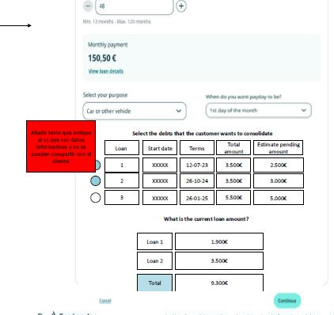
Para Cash Loan, la pregunta acerca del propósito del préstamo (Purpose for the loan) -----> pantalla a continuación
Para Cash Loan, la pregunta acerca de la conciliación de otros préstamos (consolidate) ----> pantalla a continuación

CONSENTIMIENTOS Y CANALES

Produktauswahl (I) (Product selection (I))
Produkt | Product
Ratenzahlung | Installment
Artikelart | Item type
Kreditart | Credit type
Geburtsdatum | DOB
Beruf | Profession
Lieferdatum | Delivery date
Zahlungsdatum | Paymente date
2. Kreditnehmer | 2nd borrower
Anzahlung * | Downpayment *
Vertreter | Action person
Marketingeinwilligungen | Marketing consents
Datenschutzbewertung | Data protection assesment
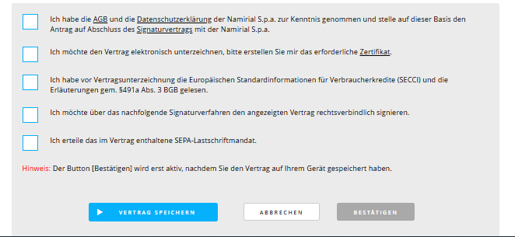
Trazas de los siguientes documentos:

Datos de agregador si aplica:

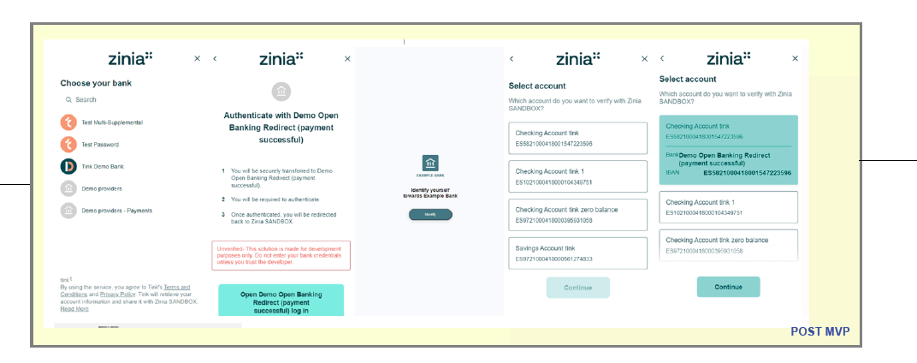

Solo si lo requeire, datos de la video/identificacion

Dato relacionado con la transaccion

Plantilla BRANCH
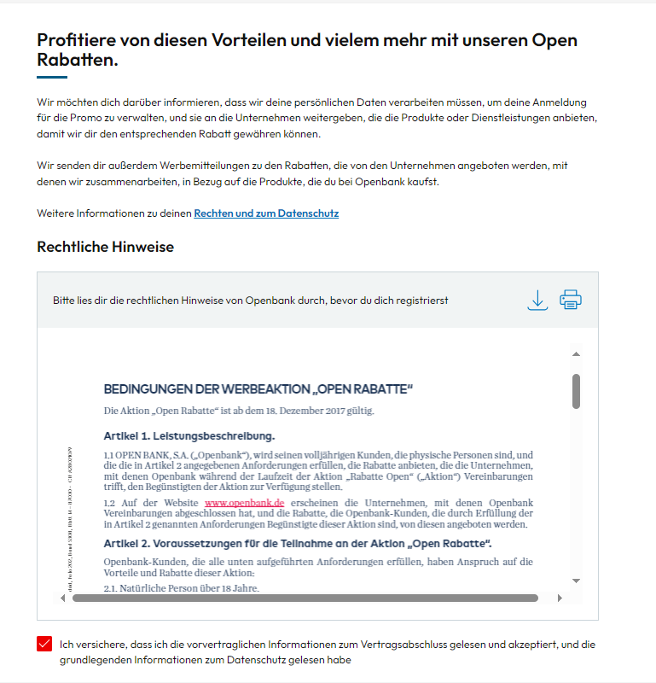
PERSÖNLICHE DATEN
Teilzahlungs-Einstellungen | Tratamiento (Sr./Sra.)
Nachname | GB First Surname | DP
Vorname | GB First Name | DP
Geschlecht | Gender | DP
Familienstand | Marital Status | DP
Staatsbuergerschaft | Nationality | DP
Wohnsitz | Residence | DP
Sprache | Language | DP
Geburtsdatum | Date of Birth | DP
Beruflicher Tätigkeitsbereich | Activity Type | DP
Address, phone and email
Straßenname / Hausnummer / Buchstabe / Sonstige | Street name / House number / Letter / Other | Habitual Address
Provincie | Province | Habitual Address
Postleitzahl | Post Code | Habitual Address
Präfix | Phone Prefix. 1 | Habitual Address
Telefonnummer | Phone Number. 1 | Habitual Address
Email Addresse | Email Address. 1 | Habitual Address
Vorherige Adressen (letzte 3 Jahre) | Direcciones anteriores (3 años)

Tax Details
TIN | TIN | Tax Details
ID Doc
Dokumentname | Document name | ID Doc
Amtlicher Ausweis | Legal ID | ID Doc
Name auf dem Ausweis | Name on ID | ID Doc
Ausstellungsdatum | Issue Date | ID Doc
Ausgabebehörde | Issue authority | ID Doc
Ablaufdatum | Expiration Date | ID Doc
Financial Details
Beruf | Employment Status | Financial Details
Art der Arbeit | Job Title. | Financial Details
Name des Arbeitgebers | Employers Name | Financial Details
Nettoeinkommen pro Monat (EUR) | Net Income | Financial Details
Anzahl Kinder im Haushalt | Children In Household | Financial Details
Kinder für die du finanziell aufkommst | Children With Maintenance | Financial Details
Monatliche Mietkosten | Monthly Rental Expense | Financial Details
Monatliche Ausgaben für Darlehen | Monthly Loan Expense | Financial Details
Monatliche Hypothekenkosten | Monthly Mortagage Expense | Financial Details
Monatlich | Monthly Out | Financial Details
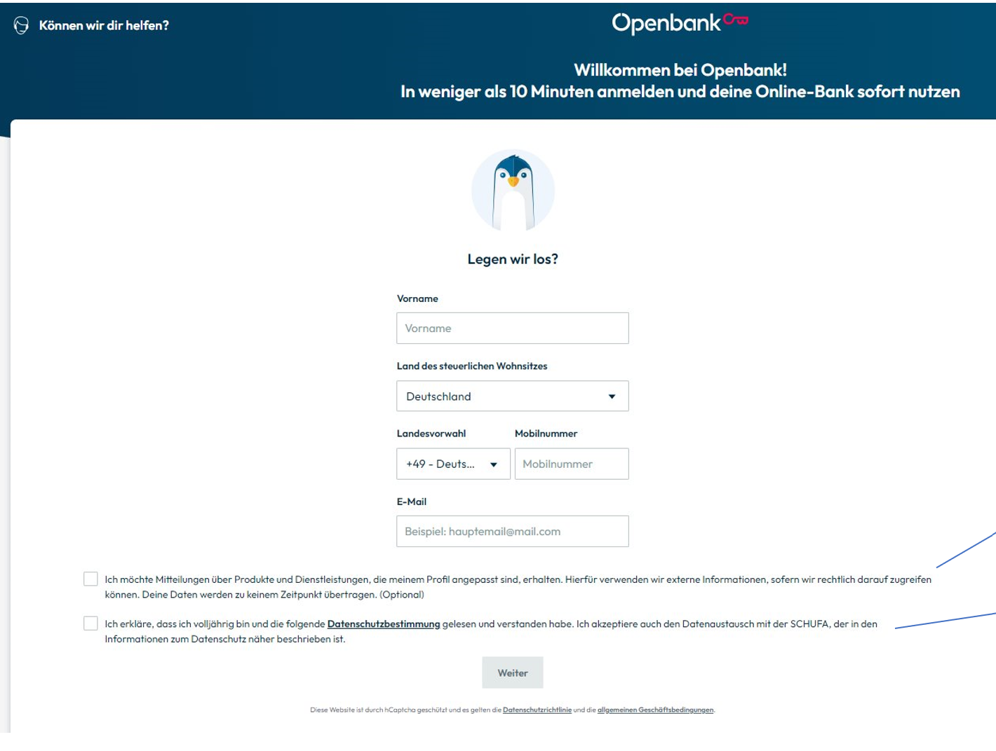
Tätig (beim derzeitigen Arbeitgeber seit) | Trabajando empleador actual desde | Financial Details

Other Details
Bildungsniveau | Nivel de estudios
CNAE
CNO
Prime status | Prime status
Teilzahlungs-Einstellungen | Configuración de cuotas
IBAN Cob | IBAN Co
IBAN | IBAN
Bitte wählen Sie Ihre monatliche Rückzahlungsmethode | Método de pago mensual
 | Datos confesión | Nos lo proporciona SECTRAS para los impuestos del interesado
Check primera pantalla OBN -----> ver pantallazo
I.P
Dispositivos desde los que se loguea
Método de identificación
Grabación llamadas | NO OBLIGATORIO SIEMPRE/ BAJO REQUERIMIENTO
Conversaciones chat y mails | NO OBLIGATORIO SIEMPRE/ BAJO REQUERIMIENTO

SCHUFA
Informationen zu Finanzprodukten
 | Kredit Betrag: Datum
Score Schufa | F
Aktuelleadresse
 | Land:
 | Ort
 | PLZ
 | Strasse
Personal Data
Geburtsdatum
Geburtsort
Geschlecht
Nachname
Vorname
PERSONENMERKMAL

CRIF
Daten zu Ihrer Adresse | Housetype =/ House confirmed
Payment Experience | No Problem
Score | 488
Personal Data | Name: / Legal Form:

 | Date of birth :,
 | First name =
 | Gender =
 | City =
 | Country =
 | House =
 | Street =
 | Zip =

Daten aus dem Datenkategorisierungstool (Datos categorizador)
transaction_id varchar(5000) NOT NULL | Id de transacción
customer_id varchar(32) NOT NULL | Id del cliente
account_type int4 NOT NULL | Tipo de cuenta (0 = cuenta, 1 = tarjeta)
contract varchar NOT NULL | Número de contrato
legacy_date int8 NOT NULL | Fecha de la transacción
concept varchar NOT NULL | Concepto de la transacción
encoded_monto int8 NULL | Monto codificado
enabled bool NOT NULL | Flag para saber si una transacción está habilitada
amount numeric NOT NULL | Monto
merchant_id varchar NULL | Id del merchant donde se realizó la operación
updated int8 NULL | Fecha de actualización en timestamp
is_transfer bool NULL | Flag para indicar si es una transferencia
is_credit bool NULL | Flag para indicar si es una transacción de crédito
geolocalization varchar NULL | Coordenadas de geolocalización
first_level_category_id int4 NULL | Categoría nivel 1
second_level_category_id int4 NULL | Categoría nivel 2
third_level_category_id int4 NULL | Categoría nivel 3
operation_date date NOT NULL | Fecha operación
operation_time time NOT NULL | Hora operación
currency varchar(3) NOT NULL | Moneda
status varchar(100) NULL | Estado de la transacción

PASIVO (Cuentas y número de contrato) BRANCH |  | PRODUCTOS PASIVO
Cuenta corriente | Vertragsnummer
Tipo de operación | Typ/Art des Vorngans
Nombre comercial | Handelsname
Fecha de apertura | Eröffnungsdatum
Saldo | Saldo
Moneda | Währung
Movimientos de pasivos (Bewegungen der Verbindlichkeiten)
Fecha de la transacción | Datum der Transaktion
Fecha valor | Datum der Wertstellung
Concepto | Koncept
Importe | Betrag
Moneda | Währung

CONSENTIMIENTOS COMUNICACIONES (BNPL/BRANCH): Comunicaciones promocionales de productos Openbank (Werbemitteilungen fuer Openbank-Produkte) Comunicaciones publicitarias solicitando fuentes externas (Werbemitteilungen mit Anfrage an externe Quellen) Comunicaciones de terceros enviadas por Openbank (Mitteilungen von Dritten, die Openbank versendet) |  | Consentimientos y canales
E-Mail |  | Fecha del consentimiento
Website |  | Fecha del consentimiento
App |  | Fecha del consentimiento
Push |  | Fecha del consentimiento
Brief |  | Fecha del consentimiento
Telefon |  | Fecha del consentimiento

PRODUCTO (HIPOTECAS) // RIESGOS FINANCIEROS (PRESTAMO)

DATOS ASOCIADOS A SOLICITUDES PRESTAMO HIPOTECARIO/PERSONAL
Propósito del préstamo
Cuantía solicitada
Plazo de préstamo

Impago
Importe impagado

Geolocalización
Geolocalización | Fecha

Llamadas enviadas y recibidas

Llamadas enviadas y recibidas
SEGURO
Datos de empleo
Seguro contratado

Categorizador gastos

PRODUCTOS ACTIVO (Préstamo, Hipoteca, Protección al descubierto)
Datos empleo
Datos economicos
Producto solicitado
Cuantía préstamo

PREAPROBADO
Cuantía preaprobada

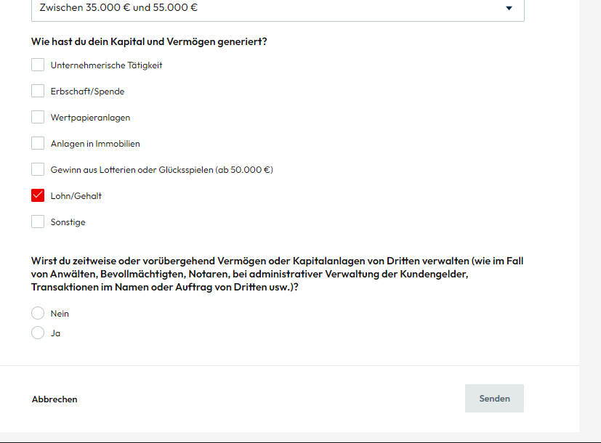
FIOC-KYC
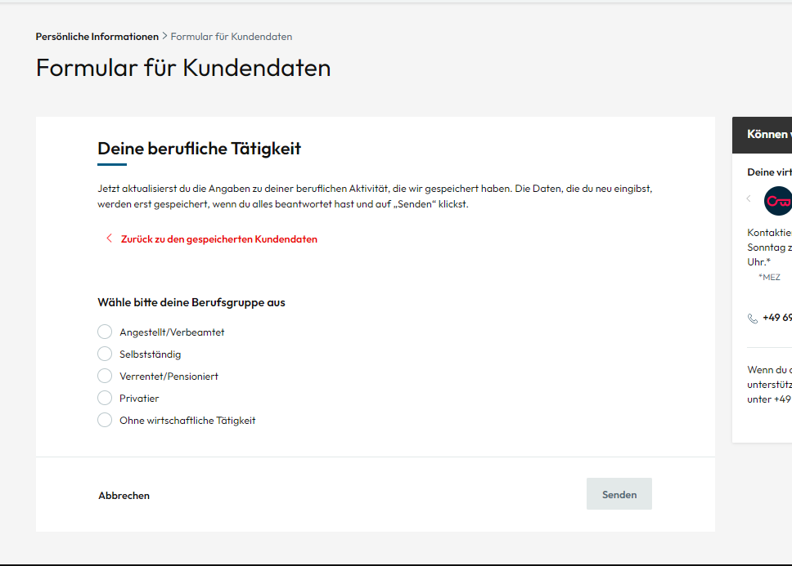
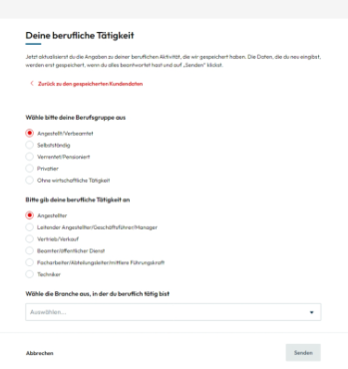
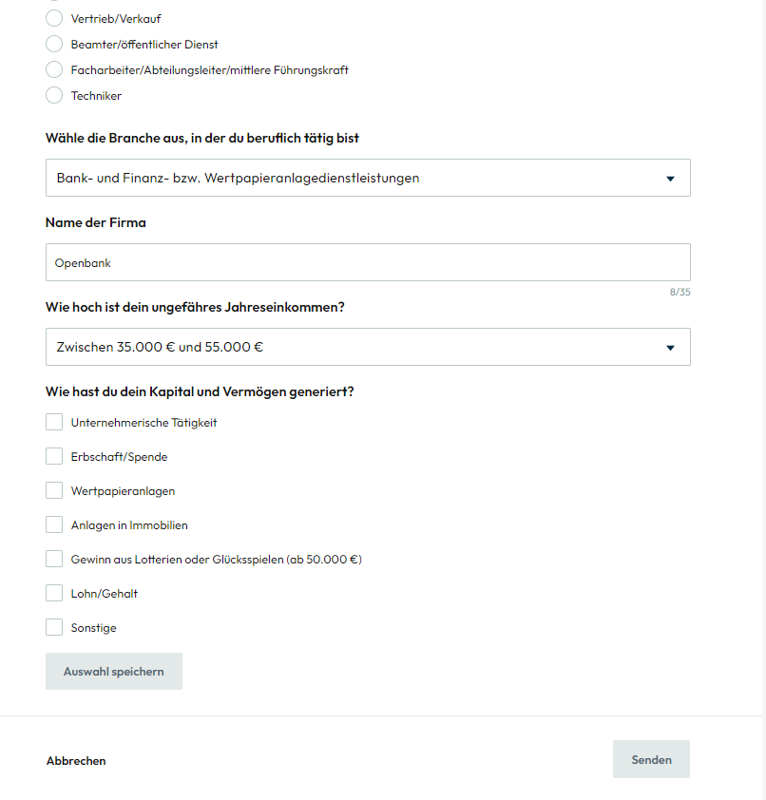
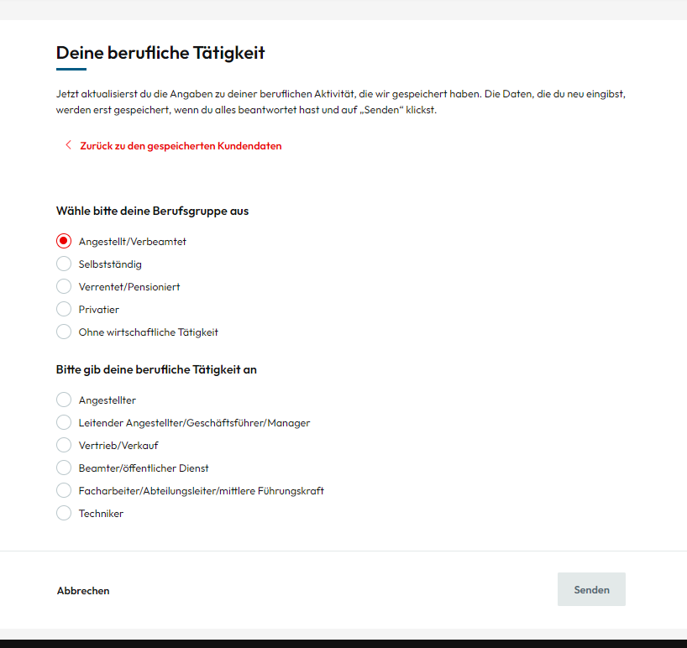

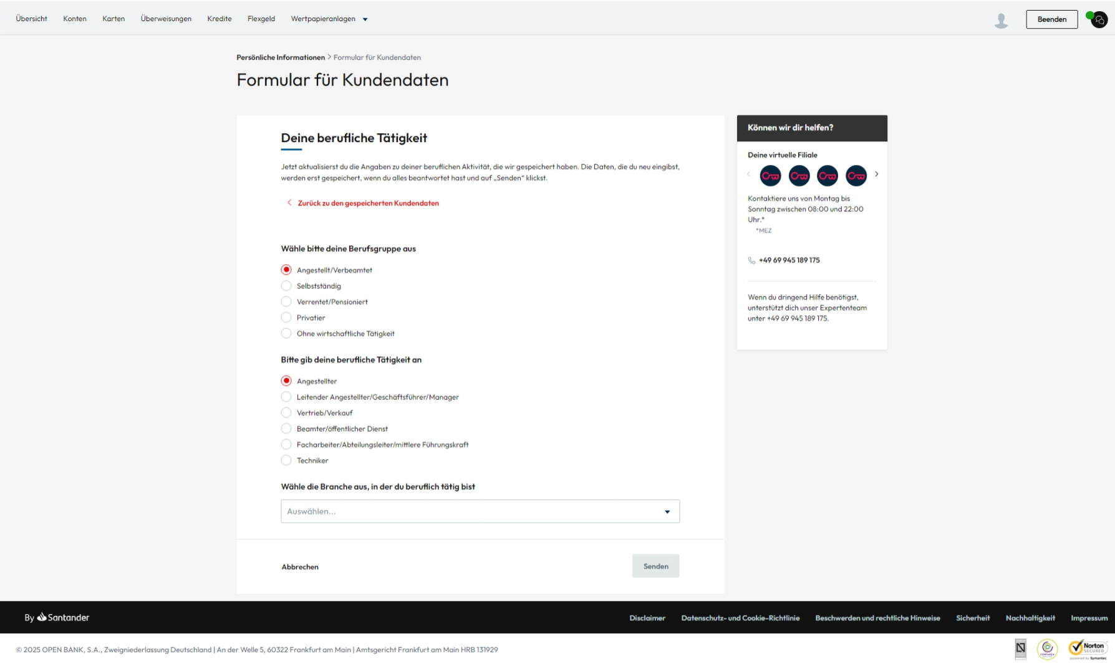

FATCA &/ CRS
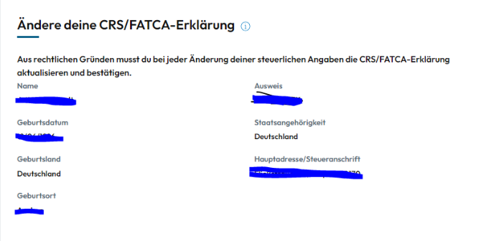

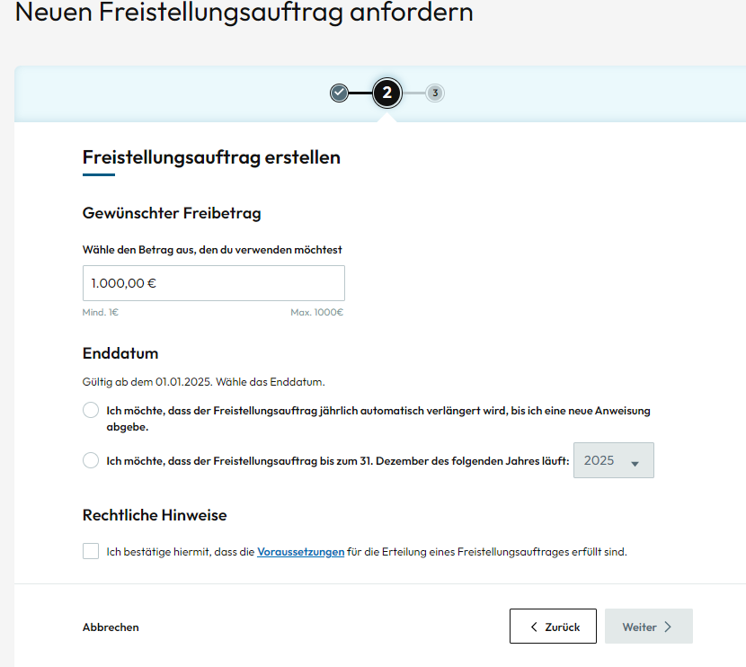
Freistellungsauftrag (FSA): Paso 1:

Test idoneidad
Pregunta | Respuesta
Comenzamos con tus estudios
Ahora cuéntanos si tienes experiencia laboral en los mercados financieros
¿Estás familiarizado con los principales conceptos y riesgos de los mercados financieros y sus productos?
¿Has contratado alguno de estos productos los últimos 3 años?
¿Qué buscas a la hora de invertir?
¿Durante cuánto tiempo tienes pensado mantener tu inversión?
En el caso de un año particularmente negativo en los mercados financieros, ¿qué caída temporal estarías dispuesto a asumir?
¿Cuánto crees que puedes ahorrar al mes?
Teniendo en cuenta el dinero que te gustaría invertir, ¿cuánto representa del total de tu patrimonio?
Por último, ¿durante cuánto tiempo podrías cubrir tus gastos actuales sólo con tus ahorros?
En esta pregunta, queremos conocer tu grado de interés acerca de la inversión sostenible.
Resultado del Test:
¿Por qué motivos quiere cambiar su test de idoneidad?

Test conveniencia
Pregunta | Respuesta
¿Tienes experiencia en en los mercados financieros?
Ahora cuéntanos cuáles son tus estudios:
¿Qué relación existe entre la rentabilidad y el riesgo en una inversión?
¿Qué es el riesgo de mercado?
En una ampliación de capital, los derechos de suscripción preferente permiten la adquisición de acciones para que el accionista pueda mantener su porcentaje de participación en el capital social
¿Has contratado alguno de estos productos en los últimos 3 años? En caso afirmativo, indica la frecuencia de contratación en los últimos tres años y/o si mantienes posiciones:

Mobile Pay (Samsung/Apple)
Autoritazacion/service Mobile Pay activo

BBOO

Consentimiento Cliente vulnerable

CRM (llamadas/emails/push/SMS)

Comunicaciones
Tipo de actividad | Asunto | Fecha

Notificaciones de operaciones (cuentas, tarjetas)

Notificación
Movimiento/transferencia | Fecha

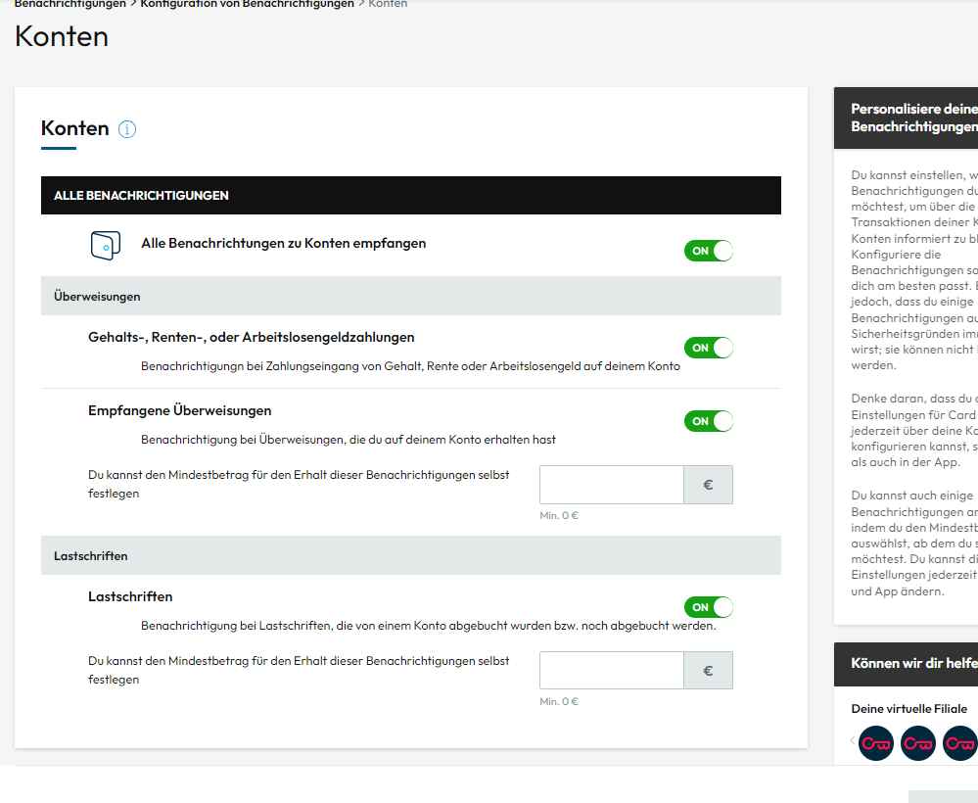
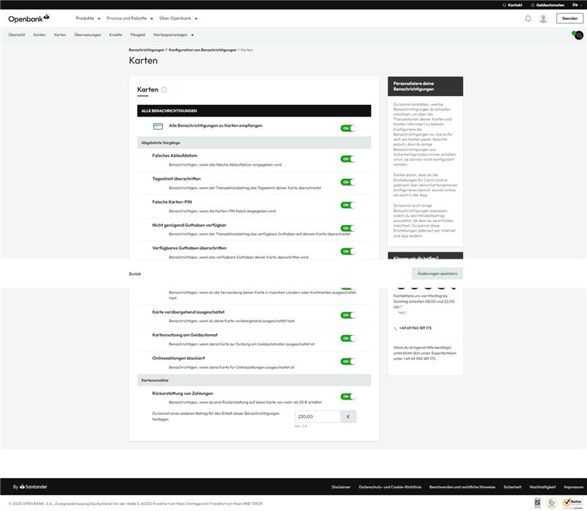
Permiso notificaciones cuentas | PERMITIDO/NO PERMITIDO
Permiso notificaciones tarjetas | PERMITIDO/NO PERMITIDO

T&O

Dispositivos
Nombre | Plataforma | Dispositivo de confianza

BIOCATCH/T&O - Fraude

Inicios de sesión web y app
Fecha | Hora | Country

OPERACIONES

MEDIOS DE PAGO (Tarjetas)
Contrato
Nombre comercial
Tipo/forma de intervención
Fecha de apertura
Fecha de vencimiento
Moneda

PASIVO (Prestamo)
Contrato
Nombre comercial
Tipo/forma de intervención
Fecha de apertura
Fecha de vencimiento
Saldo
Moneda
Cuota

PASIVO (WEALTH)/ ROBOADIVOR
Contrato
Nombre comercial
Tipo/forma de intervención
Fecha de apertura
Fecha de vencimiento
Saldo
Moneda
Cuota

PASIVO (Cuentas y Depósitos)
Contrato
Nombre comercial
Tipo/forma de intervención
Fecha de apertura
Fecha de vencimiento
Saldo
Moneda
Fecha operación | Importe | Saldo | Concepto movimiento

PASIVO (Cuentas y Depósitos)
Contrato
Nombre comercial
Tipo/forma de intervención
Fecha de apertura
Fecha de vencimiento
Saldo
Moneda
Fecha operación | Importe | Saldo | Concepto movimiento

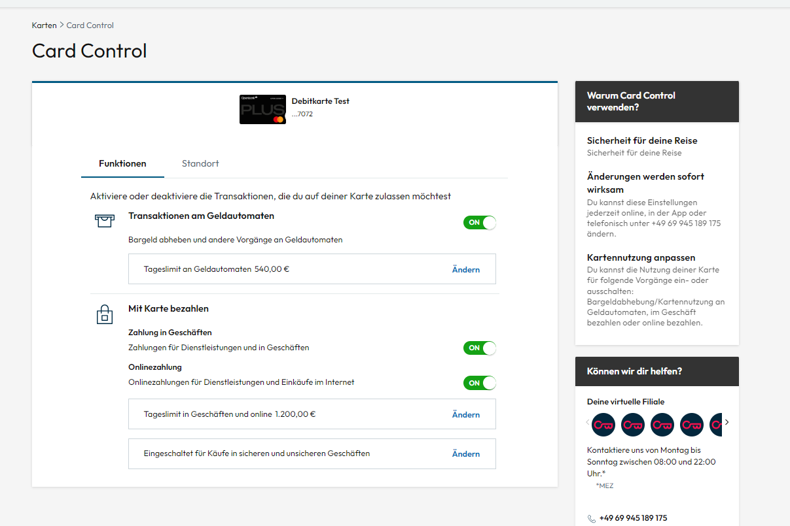
Card Control
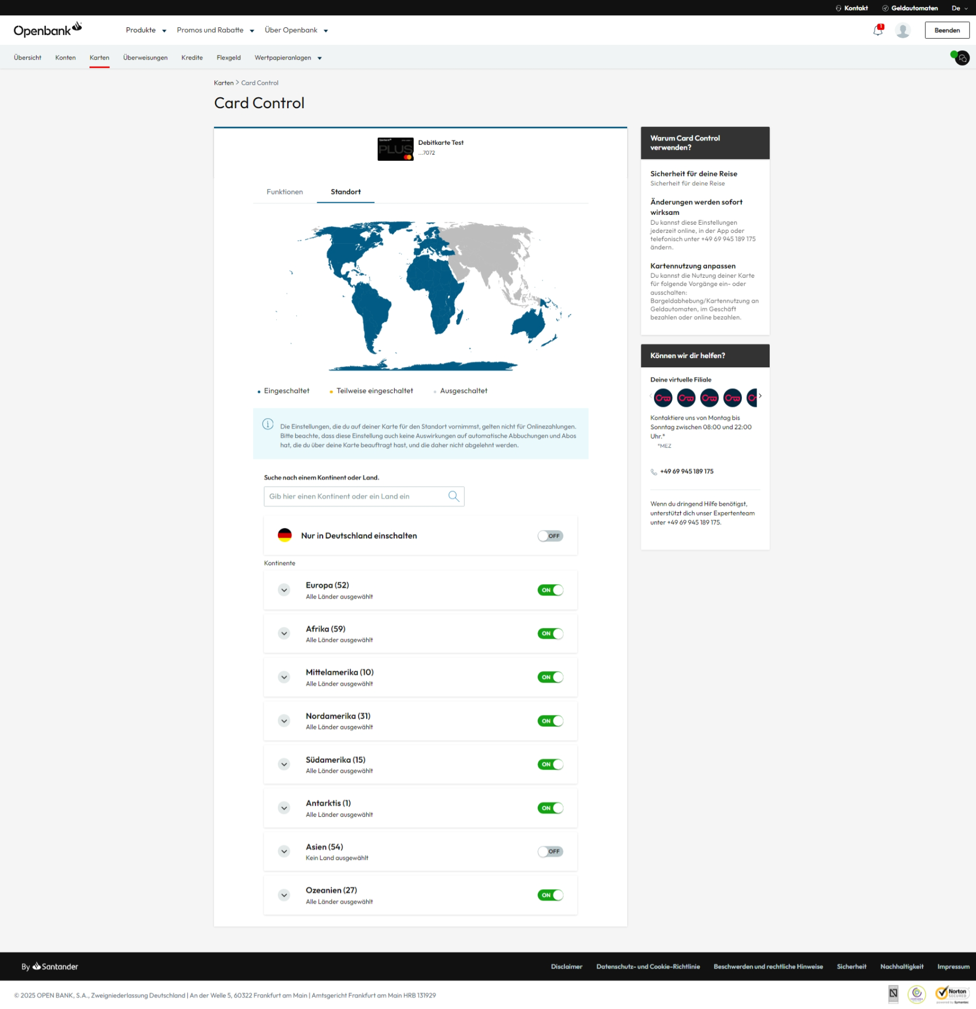

Beneficiarios de Trasnferencias
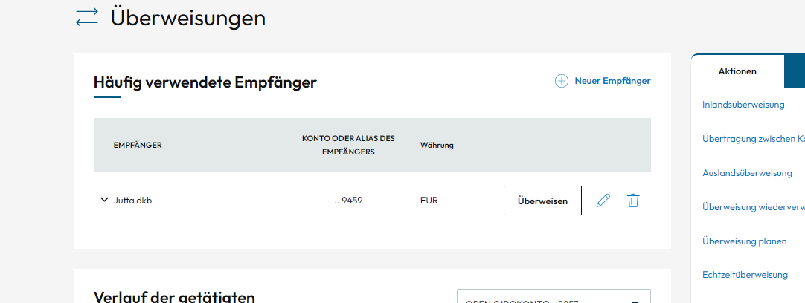

transferencias solidarias Realizadas y a que Entidades

Password Manager// Contratacion SI/NO
Configuracion de notificaciones

Alta descuentos Open

AMZN Lending ESP
DATOS PERSONALES
Tratamiento (Sr./Sra.)
Nombre
Apellidos
NAcionalidad
Fecha de nacimiento

Dirección, email y teléfono
Dirección completa
Provincia
Codigo Postal
Teléfono 1
Email 1

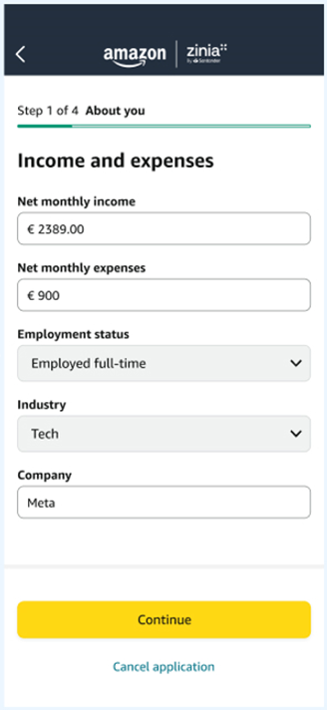
Información del DNI
Nombre del documento
Numero de DNI
Nombre en el DNI
Fecha de concesión
Fecha de vencimiento

KYC
Net monthly income |  | Financial Details
Net monthly expenses |  | Financial Details
Employment status |  | Financial Details
Industry |  | Financial Details
Company |  | Financial Details

Comunicaciones comerciales productos Openbank
Correo electrónico
Web
App
Push
Correo Postal
Teléfono

ASNEF (Equifax)
Fecha de la consulta
Importe total impagado
Maximo importe impagado
Numero total operaciones impagadas
Fecha de alta
Fecha ultima actualizacion en fichero
Fecha peor situación pago historica
Fecha de maximo importe impagado

BADEXCUG (Experian)
Importe total impagado
Maximo importe impagado
Numero total operaciones impagadas
Fecha ultima actualizacion en fichero
Fecha alta operacion mas antigua
Fecha peor situación pago historica
Fecha de maximo importe impagado
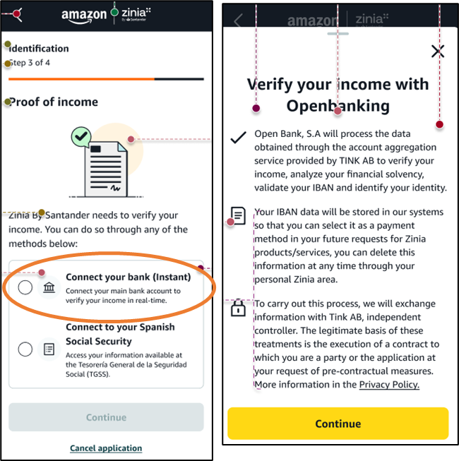
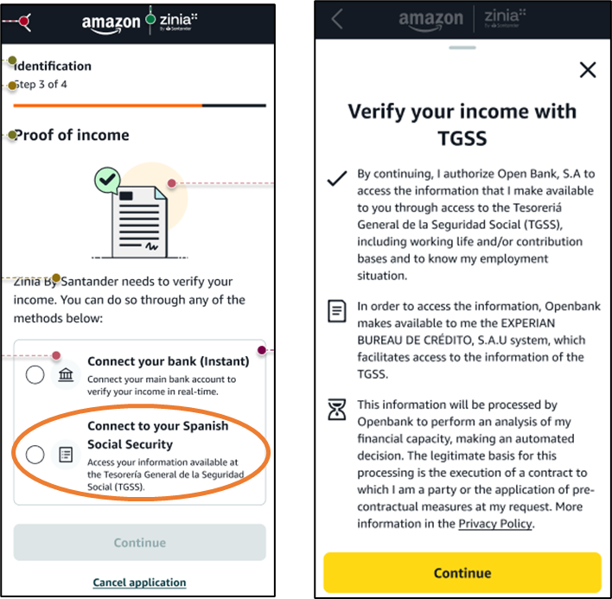
OTROS DETALLES

Configuración de cuotas
IBAN
Método de pago mensual
I.P
Dispositivos desde los que se loguea | CON FECHA
Método de identificación y la información que se guarde

Datos categorizador
Id de transacción
Id del cliente
Número de contrato
Fecha de la transacción
Monto
Id del merchant donde se realizó la operación
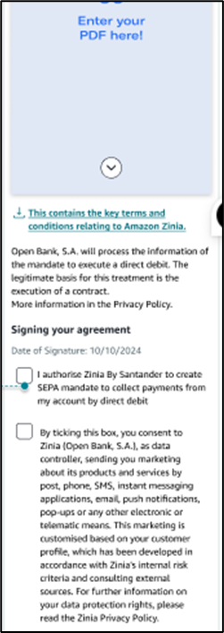
Fecha de consulta
Fecha operación
Hora operación
Moneda | EUR

PRODUCTOS CONTRATADOS
Numero de Contrato | Informacion del producto

